Capa


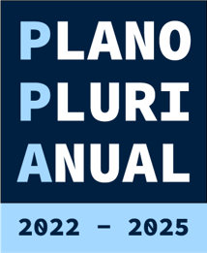

Relatório de Monitoramento do Plano Plurianual (PPA) 2022-2025
Anexo IV - Programas Orçamentários Etapa 2023

